NACIONALS
Saldo migratori exterior, Espanya (2021 - 2024)
Saldo migratori exterior, Espanya (2021-2024)

2021 | 191094
2022 | 727005
2023 | 642296
2024 | 626268

Saldo migratori segons lloc de naixement, Espanya 2021-2024
Saldo migratori segons lloc de naixement (Espanya-estranger), Espanya 2021-2024

 |  | 2021 | 2022 | 2023 | 2024
Espanyols | Nascuts a Espanya | -28,377 | -20,778 | -3,652 | -25,521
 | Nascuts a l'estranger | 8,495 | 18,074 | 29,714 | 32,137
Estrangers | Nascuts a Espanya | -15,985 | -10,992 | -12,893 | -6,027
 | Nascuts a l'estranger | 226,961 | 740,701 | 629,127 | 625,679

Saldo migratori exterior i interior segons comunitat autònoma de registre, 2024

Saldo migratori exterior, 2024
Saldo migratori interior, 2024
Saldo migratori total, 2024
 | Saldo migratori |  |  |  | EXTERIOR |  | INTERIOR
 | Total | Exterior | Interior |  | Catalunya | 129,030 | Comunitat Valenciana | 10,966
TOTAL | 626,268 | 626,268 | 0 |  | Madrid, Comunitat de | 113,964 | Castella - La Manxa | 3,927
Andalusia | 61,912 | 67,770 | -5,858 |  | Comunitat Valenciana | 104,776 | Astúries, Principat d' | 3,885
Aragó | 18,024 | 17,048 | 976 |  | Andalusia | 67,770 | Galícia | 2,595
Astúries, Principat d' | 14,225 | 10,340 | 3,885 |  | Galícia | 27,730 | Castella i Lleó | 2,091
Balears, Illes | 17,118 | 15,735 | 1,383 |  | Canàries | 27,331 | Balears, Illes | 1,383
Canàries | 27,770 | 27,331 | 439 |  | Castella i Lleó | 24,316 | Aragó | 976
Cantàbria | 5,977 | 5,051 | 926 |  | Castella - La Manxa | 23,819 | Cantàbria | 926
Castella i Lleó | 26,407 | 24,316 | 2,091 |  | País Vasc | 23,420 | Rioja, La | 908
Castella - La Manxa | 27,746 | 23,819 | 3,927 |  | Murcia, Regió de | 18,704 | País Vasc | 770
Catalunya | 122,593 | 129,030 | -6,437 |  | Aragó | 17,048 | Canàries | 439
Comunitat Valenciana | 115,742 | 104,776 | 10,966 |  | Balears, Illes | 15,735 | Ceuta | -199
Extremadura | 4,008 | 5,096 | -1,088 |  | Astúries, Principat d' | 10,340 | Navarra, Comunitat Foral de | -288
Galícia | 30,325 | 27,730 | 2,595 |  | Navarra, Comunitat Foral de | 7,264 | Melilla | -830
Madrid, Comunitat de | 100,971 | 113,964 | -12,993 |  | Extremadura | 5,096 | Extremadura | -1,088
Murcia, Regió de | 17,531 | 18,704 | -1,173 |  | Cantàbria | 5,051 | Murcia, Regióde | -1,173
Navarra, Comunitat Foral de | 6,976 | 7,264 | -288 |  | Rioja, La | 2,998 | Andalusia | -5,858
País Basc | 24,190 | 23,420 | 770 |  | Melilla | 1,460 | Catalunya | -6,437
Rioja, La | 3,906 | 2,998 | 908 |  | Ceuta | 416 | Madrid, Comunitat de | -12,993
Ceuta | 217 | 416 | -199
Melilla | 630 | 1,460 | -830

Composició saldo migratori exterior, Espanya
Composició del saldo migratori exterior, Espanya 2024

 | 2021 | 2022 | 2023 | 2024
Inmigració exterior | 887,960 | 1,258,894 | 1,250,991 | 1,288,562
Emigració exterior | 696,866 | 531,889 | 608,695 | 662,294
Saldo migratori exterior | 191,094 | 727,005 | 642,296 | 626,268

SALDOS
Saldos migratoris per edat (grans grups) i tipus de saldo (exterior/interior)

 | Total |  |  |  | Saldo exterior |  |  |  | Saldo interior
 | 2021 | 2022 | 2023 | 2024 | 2021 | 2022 | 2023 | 2024 | 2021 | 2022 | 2023 | 2024
Menys de 16 | 9776 | 28854 | 24241 | 23728 | 7659 | 26657 | 22227 | 21607 | 2117 | 2197 | 2014 | 2121
De 16 a 64 | 37114 | 87930 | 88931 | 89285 | 29137 | 83082 | 80959 | 81444 | 7977 | 4848 | 7972 | 7841
65 o més | 6041 | 4489 | -43 | 2729 | 5016 | 3663 | -884 | 1725 | 1025 | 826 | 841 | 1004 | Font: Instituto Valenciano de Estadística (IVE)

Saldo migratori total, País Valencià 2021 - 2024
Saldo migratori interior i exterior, País Valencià 2021 - 2024

SALDO INTERIOR
Saldo migratori interior amb el País Valencià, 2024
Madrid, Comunidad de |  |  | 3119
Castilla - La Mancha |  |  | 1761
Cataluña |  |  | 1564
Andalucía |  |  | 1535
Balears, Illes |  |  | 733
Castilla y León |  |  | 682
Canarias |  |  | 662
Aragón |  |  | 597
Murcia, Región de |  |  | 325
Galicia |  |  | 149
Melilla |  |  | 123
Extremadura |  |  | 97
Rioja, La |  |  | 69
Navarra, Comunidad Foral de |  |  | 40
Ceuta |  |  | 8
Cantabria |  |  | 1
País Vasco |  |  | -49
Asturias, Principado de |  |  | -450
 | Emigración interior | Inmigración interior | Saldo migratori interior
Andalucía | 5980 | 7515 | Madrid, Comunidad de | 3119
Aragón | 2424 | 3021 | Castilla - La Mancha | 1761
Asturias, Principado de | 1177 | 727 | Cataluña | 1564
Balears, Illes | 2966 | 3699 | Andalucía | 1535
Canarias | 1985 | 2647 | Balears, Illes | 733
Cantabria | 460 | 461 | Castilla y León | 682
Castilla y León | 2276 | 2958 | Canarias | 662
Castilla - La Mancha | 4385 | 6146 | Aragón | 597
Cataluña | 8817 | 10381 | Murcia, Región de | 325
Extremadura | 644 | 741 | Galicia | 149
Galicia | 1647 | 1796 | Melilla | 123
Madrid, Comunidad de | 9429 | 12548 | Extremadura | 97
Murcia, Región de | 5053 | 5378 | Rioja, La | 69
Navarra, Comunidad Foral de | 603 | 643 | Navarra, Comunidad Foral de | 40
País Vasco | 1389 | 1340 | Ceuta | 8
Rioja, La | 336 | 405 | Cantabria | 1
Ceuta | 85 | 93 | País Vasco | -49
Melilla | 198 | 321 | Asturias, Principado de | -450

PAISPROC-PROVDEST
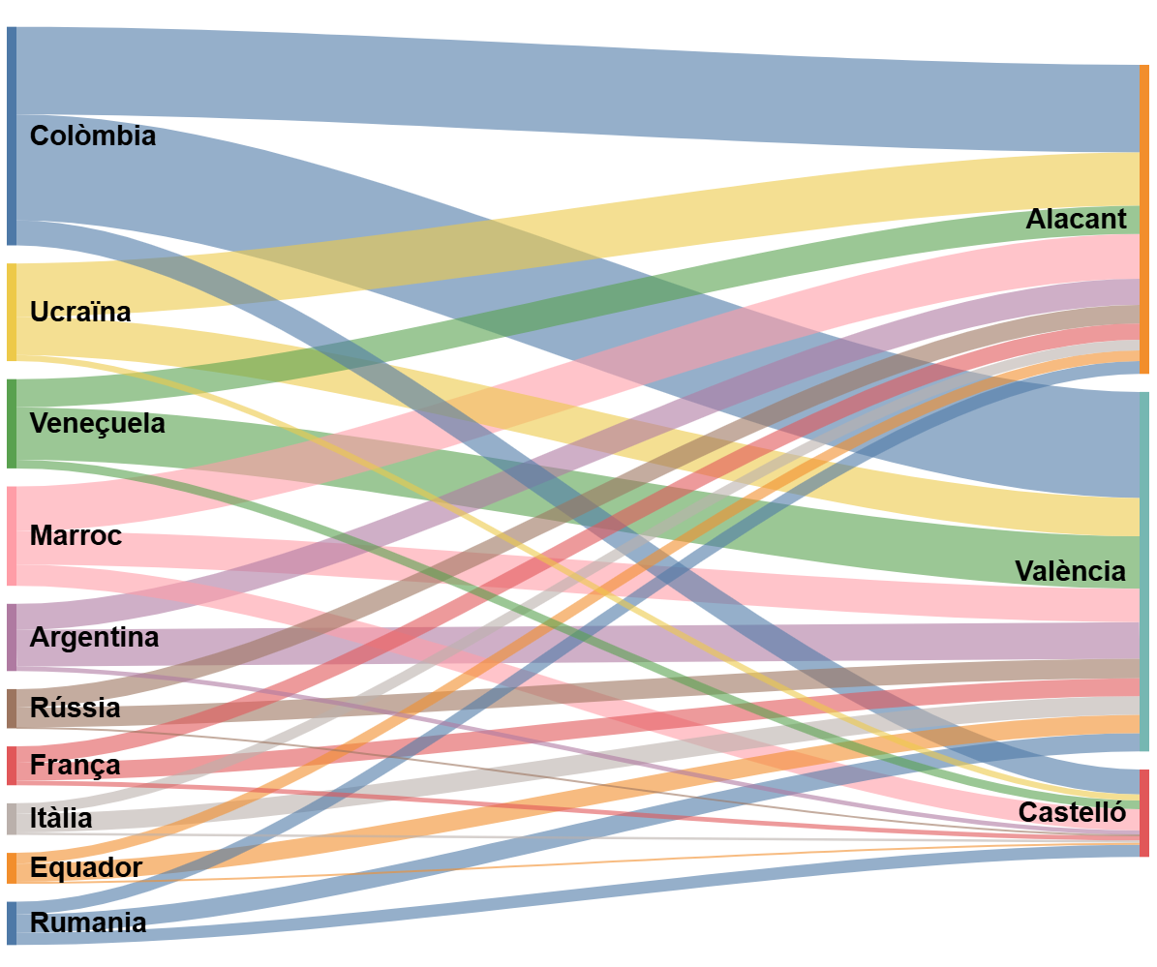
Núm. immigracions exteriors segons país de procedència i municipi de destinació, País Valencià 2024
 | Alicante/Alacant | Castellón/Castelló | Valencia/València | TOTAL
Total | 161214 | 44593 | 205807 | 411614
 | 76557 | 25669 | 116053 | 218279
Colombia | 12274 | 3506 | 14848 | 30628
Venezuela | 3956 | 1213 | 7338 | 12507
Ucrania | 7462 | 841 | 5385 | 13688
Argentina | 3661 | 622 | 5140 | 9423
Marruecos | 6277 | 2975 | 4669 | 13921
Rusia | 2600 | 146 | 2754 | 5500
Italia | 1473 | 338 | 2612 | 4423
Rumanía | 1789 | 1711 | 2569 | 6069
Ecuador | 1505 | 253 | 2562 | 4320
Francia | 2305 | 648 | 2496 | 5449
Honduras | 242 | 271 | 2425 | 2938
China | 996 | 130 | 2219 | 3345
Estados Unidos de América | 1145 | 226 | 2114 | 3485
Reino Unido | 4911 | 382 | 2084 | 7377
Perú | 1161 | 825 | 2068 | 4054
Pakistán | 899 | 355 | 2006 | 3260
Cuba | 1725 | 469 | 1892 | 4086
Argelia | 5852 | 621 | 1814 | 8287
Alemania | 2423 | 411 | 1663 | 4497
Brasil | 732 | 310 | 1526 | 2568
Otros países del resto de Europa | 1116 | 149 | 1502 | 2767
Otros países de Asia | 1246 | 264 | 1498 | 3008
Chile | 397 | 122 | 1305 | 1824
India | 683 | 62 | 1191 | 1936
Países Bajos | 3234 | 145 | 1091 | 4470
Otros países de la Unión Europea | 1622 | 205 | 1005 | 2832
Senegal | 520 | 102 | 921 | 1543
México | 349 | 90 | 920 | 1359
Bulgaria | 469 | 86 | 872 | 1427
Paraguay | 691 | 68 | 795 | 1554
Bolivia | 206 | 16 | 736 | 958
Polonia | 1377 | 122 | 701 | 2200
Otros países de Centro América y Caribe | 339 | 71 | 674 | 1084
Uruguay | 448 | 80 | 666 | 1194
Otros países de África | 333 | 139 | 582 | 1054
Portugal | 321 | 133 | 499 | 953
Irlanda | 706 | 55 | 493 | 1254
Bélgica | 2407 | 152 | 442 | 3001
Mali | 206 | 54 | 398 | 658
Suiza | 621 | 91 | 369 | 1081
Guinea Ecuatorial | 90 | 21 | 361 | 472
Canadá | 258 | 49 | 344 | 651
República Dominicana | 229 | 51 | 262 | 542
Oceanía | 162 | 33 | 247 | 442
Lituania | 399 | 27 | 237 | 663
Nicaragua | 66 | 50 | 237 | 353
Suecia | 879 | 47 | 184 | 1110
Nigeria | 66 | 26 | 169 | 261
Filipinas | 67 | 19 | 164 | 250
Dinamarca | 154 | 3 | 111 | 268
Moldavia | 91 | 56 | 109 | 256
Noruega | 1054 | 15 | 88 | 1157
Gambia | 60 | 17 | 83 | 160
Mauritania | 115 | 20 | 75 | 210
Guinea | 37 | 10 | 74 | 121
Ghana | 17 | 6 | 71 | 94
Finlandia | 195 | 5 | 50 | 250
Bangladesh | 37 | 9 | 34 | 80
Otros países de Sudamérica | 2 | 1 | 10 | 13

SOLICinternacional
Sol·licitants de protecció internacional per països d'origen. País Valencià, 2024
Sol·licitants de protecció internacional per països d'origen
País Valencià, 2024
Nacionalidad | Comunitat Valenciana
Total | 7,981
Venezuela | 4,093
Colombia | 2,597
Perú | 191
Senegal | 158
Rusia | 130
Mali | 127
Cuba | 85
Honduras | 72
Argentina | 54
Ecuador | 53
Marruecos | 33
Chile | 31
Nicaragua | 27
Pakistán | 26
El Salvador | 24
Armenia | 19
Brasil | 17
Georgia | 16
Mauritania | 14 | 782 concedides
Argelia | 13

SOLICtemporal
Resolucions de protecció temporal. País Valencià, 2024

País Valencià |  | Resolucions
Nacionalitat | Solicituts | Andalusia | 7,031
Total | 11,783 | Aragó | 654
Ucrania | 11,631 | Astúries, Principat d' | 453
Rusia | 55 | Balears, Illes | 510
Bielorrusia | 12 | Canàries | 1,205
Moldavia | 12 | Cantàbria | 191
Armenia | 11 | Castella i Lleó | 379
Estados Unidos de América | 8 | Castella - La Manxa | 372
Azerbaiyán | 7 | Comunitat Valenciana | 11,783
Uzbekistán | 5 | Catalunya | 6,255
Argelia | 4 | Extremadura | 56
Canadá | 4 | Galícia | 304
Georgia | 4 | Madrid, Comunitat de | 6,475
India | 4 | Murcia, Regió de | 91
Kazajistán | 3 | Navarra, Comunitat Foral de | 222
Argentina | 2 | País Basc | 633
Israel | 2 | Rioja, La | 88
Mauricio | 2 | Ceuta | 29
Nigeria | 2 | Melilla | 6
Reino Unido | 2 | Total | 36,737
Siria | 2
Marruecos | 1
Pakistán | 1
Irán | 1
Tayikistán | 1
Lituania | 1
Perú | 1
Polonia | 1
Reino Unido | 1
Jordania | 1
Qatar | 1
Nigeria | 0
Libia | 0
Argelia | 0
Ecuador | 0
Iraq | 0
Angola | 0
Cuba | 0
Colombia | 0
Palestina EONU | 0
Azerbaiyán | 0
Egipto | 0
Ghana | 0
Líbano | 0
Túnez | 0
Bangladesh | 0
Chile | 0
Desconocido | 0
Filipinas | 0
Japón | 0
México | 0
Rumanía | 0
Sudán | 0
Venezuela | 0
Vietnam | 0
Alemania | 0
Bosnia Herzegovina | 0
Bulgaria | 0
Camerún | 0
Costa de Marfil | 0
Dominica | 0
Estonia | 0
Guinea Ecuatorial | 0
Portugal | 0
República Dem. del Congo | 0
Ruanda | 0
Sudáfrica | 0
Swazilandia | 0
Tanzania | 0
Zimbabwe | 0

AUTORITZACIONS
 | Flux d'autoritzacions de residència concedides a estrangers per comunitat autònomes segons motiu de concessió, 2024

 |  | Comunitat Valenciana | Total nacional | Andalucía | Aragón | Asturias, Principado de | Balears, Illes | Canarias | Cantabria | Castilla y León | Castilla-La Mancha | Cataluña | Extremadura | Galicia | Madrid, Comunidad de | Murcia, Región de | Navarra, Comunidad Foral de | País Vasco | Rioja, La | Ceuta | Melilla | No consta
Total |  | 188,129 | 1,175,000 | 174,157 | 31,284 | 13,600 | 32,049 | 40,555 | 8,257 | 33,376 | 39,972 | 247,041 | 7,043 | 32,107 | 216,839 | 41,490 | 13,787 | 42,964 | 6,522 | 1,708 | 1,959 | 2,161
Residència per apatridia |  | 93 | 766 | 115 | 20 | 41 | 20 | 3 | 5 | 28 | 40 | 41 | 10 | 13 | 146 | 8 | 11 | 172 | 0 | 0 | 0 | 0
Residència per protecció internacional |  | 782 | 17,630 | 2,943 | 883 | 68 | 66 | 394 | 69 | 474 | 359 | 1,394 | 725 | 238 | 7,514 | 898 | 100 | 454 | 41 | 168 | 60 | 0
Residència temporal no lucrativa |  | 18,030 | 74,704 | 11,341 | 1,224 | 785 | 1,656 | 2,442 | 402 | 1,410 | 1,990 | 13,758 | 247 | 1,332 | 14,607 | 2,335 | 740 | 1,747 | 349 | 134 | 175 | 0
Residència temporal. Reagrupació familiar |  | 7,044 | 58,046 | 9,101 | 2,888 | 394 | 2,067 | 1,688 | 355 | 2,795 | 4,273 | 12,081 | 486 | 1,478 | 5,429 | 3,645 | 1,168 | 2,022 | 848 | 67 | 217 | 0
Residència temporal. Treball per compte aliè |  | 12,158 | 137,206 | 17,928 | 4,743 | 1,268 | 5,576 | 4,974 | 1,288 | 4,390 | 5,511 | 28,758 | 790 | 4,261 | 29,432 | 4,737 | 2,012 | 7,481 | 823 | 723 | 353 | 0
Residència temporal. Treball per compte propi |  | 951 | 6,623 | 1,049 | 129 | 65 | 132 | 400 | 80 | 205 | 334 | 1,102 | 41 | 219 | 1,404 | 95 | 114 | 259 | 35 | 6 | 3 | 0
Residència temporal. Compatibilitat compta aliena i pròpia |  | 4,802 | 60,031 | 11,044 | 2,175 | 366 | 2,052 | 1,946 | 680 | 2,657 | 2,789 | 12,956 | 354 | 1,717 | 9,824 | 2,306 | 894 | 2,807 | 471 | 29 | 162 | 0
Residència temporal. Excepció a l'autorització de treball |  | 306 | 2,742 | 447 | 91 | 13 | 62 | 80 | 23 | 237 | 100 | 450 | 45 | 99 | 546 | 41 | 51 | 102 | 27 | 21 | 1 | 0
Residència temporal. Llei 14/2013 i altres figures similars |  | 13,162 | 91,419 | 12,752 | 946 | 666 | 2,221 | 1,425 | 320 | 1,162 | 623 | 31,008 | 402 | 937 | 22,650 | 634 | 437 | 1,901 | 143 | 10 | 20 | 0
Residència temporal. Circumstàncies excepcionals. Arrele |  | 29,537 | 223,396 | 31,713 | 6,024 | 4,041 | 7,958 | 7,762 | 1,552 | 5,976 | 10,160 | 49,969 | 1,538 | 6,734 | 32,887 | 10,572 | 3,364 | 11,196 | 1,513 | 348 | 552 | 0
Residència temporal. Resta de circumstàncies excepcionals |  | 88,823 | 390,157 | 47,999 | 8,131 | 5,307 | 6,243 | 16,561 | 2,950 | 11,128 | 9,909 | 69,665 | 1,774 | 13,332 | 79,994 | 9,751 | 3,295 | 11,613 | 1,376 | 52 | 93 | 2,161
Gestió col·lectiva de contractacions en origen i altres de duració determinada |  | 22 | 20,864 | 15,670 | 989 | 0 | 756 | 6 | 44 | 496 | 325 | 1,728 | 117 | 0 | 427 | 275 | 1 | 8 | 0 | 0 | 0 | 0
Residència llarga duració nacional |  | 11,754 | 85,679 | 11,550 | 2,780 | 551 | 3,049 | 2,704 | 461 | 2,297 | 3,374 | 22,408 | 502 | 1,639 | 10,787 | 6,039 | 1,500 | 2,979 | 854 | 144 | 307 | 0
Residència llarga duració directiva UE |  | 665 | 5,737 | 505 | 261 | 35 | 191 | 170 | 28 | 121 | 185 | 1,723 | 12 | 108 | 1,192 | 154 | 100 | 223 | 42 | 6 | 16 | 0

 | Autoritzacions de residència temporal no lucrativa concedides a estrangers per les principals CCAA en nombre de concesions
Autoritzacions de residència temporal no lucrativa, 2024
 | Residència temporal no lucrativa, 2024
 |  | De 0 a 15 anys | De 16 a 64 anys | De 65 y més
 | Andalusia | 3,766 | 5,917 | 1,658
 | Balears, Illes | 830 | 668 | 158
 | Canàries | 832 | 1,277 | 333
 | Catalunya | 5,762 | 6,949 | 1047
 | Comunitat Valenciana | 5,396 | 10,231 | 2,403
 | Madrid, Comunitat de | 4,659 | 8,993 | 955
 | País Basc | 1,298 | 404 | 45
 | Múrcia, Regió de | 933 | 996 | 406
 |  |  | (Estil de vida) | (Jubilats)

EMIGR. EXTERIORS
Emigracions exteriors segons províncies de procedència del País Valencià i països de destí, 2024

 | Bélgica | Bulgaria | Dinamarca | Finlandia | Francia | Irlanda | Italia | Noruega | Países Bajos | Polonia | Portugal | Reino Unido | Alemania | Rumanía | Suecia | Suiza | Ucrania | Moldavia | Lituania | Rusia | Otros países de la Unión Europea | Otros países del resto de Europa | Argelia | Gambia | Ghana | Guinea | Guinea Ecuatorial | Mali | Marruecos | Mauritania | Nigeria | Senegal | Otros países de África | Canadá | Estados Unidos de América | México | Cuba | Honduras | Nicaragua | República Dominicana | Argentina | Bolivia | Brasil | Colombia | Chile | Ecuador | Paraguay | Perú | Uruguay | Venezuela | Otros países de Sudamérica | Otros países de Centro América y Caribe | Bangladesh | China | Filipinas | India | Pakistán | Otros países de Asia | Oceanía | Total
Valencia/València | 414 | 1126 | 78 | 38 | 2333 | 263 | 1151 | 122 | 574 | 274 | 339 | 1985 | 1335 | 2692 | 161 | 599 | 3130 | 61 | 246 | 565 | 596 | 607 | 524 | 33 | 44 | 42 | 155 | 123 | 1434 | 12 | 111 | 196 | 295 | 178 | 1326 | 292 | 238 | 696 | 128 | 143 | 1207 | 401 | 719 | 3278 | 269 | 642 | 243 | 458 | 322 | 1264 | 0 | 243 | 12 | 788 | 27 | 343 | 754 | 853 | 154 | 36636
Alicante/Alacant | 1235 | 576 | 140 | 165 | 2243 | 402 | 770 | 866 | 1434 | 527 | 215 | 5481 | 1997 | 1694 | 655 | 731 | 5629 | 86 | 214 | 2202 | 818 | 657 | 1845 | 14 | 8 | 10 | 32 | 126 | 2140 | 33 | 46 | 140 | 182 | 186 | 752 | 163 | 191 | 112 | 31 | 126 | 1090 | 113 | 395 | 3276 | 166 | 502 | 226 | 215 | 205 | 640 | 8 | 158 | 18 | 503 | 40 | 196 | 224 | 764 | 111 | 43724
Castellón/Castelló | 170 | 93 | 8 | 3 | 581 | 52 | 181 | 25 | 96 | 46 | 54 | 315 | 289 | 1887 | 17 | 105 | 556 | 41 | 17 | 91 | 66 | 104 | 151 | 1 | 4 | 3 | 11 | 8 | 981 | 18 | 18 | 50 | 41 | 20 | 117 | 50 | 40 | 85 | 17 | 25 | 141 | 12 | 112 | 687 | 31 | 57 | 11 | 105 | 38 | 136 | 0 | 46 | 4 | 52 | 2 | 23 | 129 | 145 | 31 | 8199
TOTAL | 1819 | 1795 | 226 | 206 | 5157 | 717 | 2102 | 1013 | 2104 | 847 | 608 | 7781 | 3621 | 6273 | 833 | 1435 | 9315 | 188 | 477 | 2858 | 1480 | 1368 | 2520 | 48 | 56 | 55 | 198 | 257 | 4555 | 63 | 175 | 386 | 518 | 384 | 2195 | 505 | 469 | 893 | 176 | 294 | 2438 | 526 | 1226 | 7241 | 466 | 1201 | 480 | 778 | 565 | 2040 | 8 | 447 | 34 | 1343 | 69 | 562 | 1107 | 1762 | 296 | 88559

